Лист1
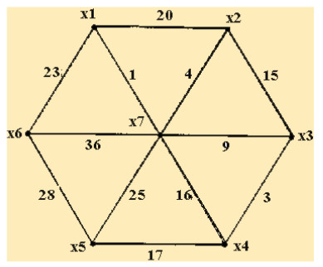
 | x1 | x2 | x3 | x4 | x5 | x6 | x7
x1 |  |  |  |  |  | 23 | 1
x2 | 20 | 20 |  |  |  |  | 4
x3 |  | 15 | 15 | 15 | 17 |  | 9
x4 |  |  | 3 |  |  |  | 16
x5 |  |  |  | 17
x6 | 23 |  |  |  | 28 | 28
x7 | 1 | 4 | 9 | 16 | 25 | 36

Длина минимального остова равна: |  |  |  | 1+4+3+16+25+36 |  | 85

Лист2
 | 1 | 2
0 | 7 | 2
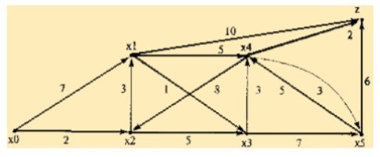
 | 1 | 3
2 | 3 | 5

 | 3 | 4 | z
1 | 1 | 5 | 10

 | 4 | 5
3 | 3 | 7

 | 5 | z | 2
4 | 3 | 2 | 8

0 -> Z = 0 -> 2 -> 1 -> 3 -> 4 -> z = 2 + 3 + 1 + 3 + 2 = 11

